Trang_bìa
Posts and Telecommunications Institute of Technology |  |  |  |  |  |  | Thiết kế |  | Tài liệu phát triển |  | Tên hệ thống |  | Cửa hàng kinh doanh thuỷ sinh vật cảnh |  |  |  | Người tạo |  | Phuc | Ngày tạo |  | 2023-01-10
 |  |  |  |  |  |  |  |  |  |  |  |  |  |  |  |  | Người cập nhật |  |  | Ngày cập nhật
 |  |  |  |  |  |  |  |  |  |  | Màn hình (ID) |  | Product List |  | Màn hình (Tên) |  | Màn hình xem danh sách sản phẩm

 | Cửa hàng kinh doanh thuỷ sinh vật cảnh Thiết kế chi tiết màn hình xem danh sách sản phẩm

 | Version 1.0

 |  |  |  |  |  |  |  |  |  | 1. Mục đích |  |  | 7. Giao diện màn hình
 |  |  |  |  |  |  |  |  |  | 2. Giới hạn hoạt động |  |  | 8. Danh sách hạng mục
 |  |  |  |  |  |  |  |  |  | 3. Giới hạn hệ thống |  |  | 9. Khái quát chức năng
 |  |  |  |  |  |  |  |  |  | 4. Chức năng liên quan |  |  | 10. Xử lý chi tiết
 |  |  |  |  |  |  |  |  |  | 5. Không bao gồm
 |  |  |  |  |  |  |  |  |  | 6. Sơ đồ

Posts and Telecommunications Institute of Technology |  |  |  |  |  |  | Thiết kế |  | Tài liệu phát triển |  | Tên hệ thống |  | Cửa hàng kinh doanh thuỷ sinh vật cảnh |  |  |  | Người tạo |  | Phuc | Ngày tạo |  | 2023-01-10
 |  |  |  |  |  |  |  |  |  |  |  |  |  |  |  |  | Người cập nhật |  |  | Ngày cập nhật
 |  |  |  |  |  |  |  |  |  |  | Màn hình (ID) |  | Product List |  | Màn hình (Tên) |  | Màn hình xem danh sách sản phẩm

 | Lịch sử chỉnh sửa

 | Ver |  | Ngày cập nhật |  |  | Nội dung cập nhật |  |  |  |  |  |  | Người cập nhật
 |  |  |  |  |  |  |  |  |  |  |  |  |  | Ngày duyệt |  | Người duyệt |  | Ngày duyệt |  |  | Người duyệt
 | 1 |  | 2023-01-10 |  |  | Tạo mới |  |  |  |  |  |  | Phuc

Posts and Telecommunications Institute of Technology |  |  |  |  |  |  | Thiết kế |  | Tài liệu phát triển |  | Tên hệ thống |  | Cửa hàng kinh doanh thuỷ sinh vật cảnh |  |  |  | Người tạo |  | Phuc | Ngày tạo |  | 2023-01-10
 |  |  |  |  |  |  |  |  |  |  |  |  |  |  |  |  | Người cập nhật |  |  | Ngày cập nhật
 |  |  |  |  |  |  |  |  |  |  | Màn hình (ID) |  | Product List |  | Màn hình (Tên) |  | Màn hình xem danh sách sản phẩm

 | 1. Mục đích
 |  | - Dùng để xem thông tin danh sách sản phẩm
 |  | - Người sử dụng xem thông tin sản phẩm, mỗi trang hiển thị một số lượng sản phẩm nhất định, muốn qua trang khác thì nhấn vào số trang tương ứng
 |  | - Người dùng biết được số lượng sản phẩm hiện trong hệ thống, có thể tìm kiếm nhanh sản phẩm, hoặc lọc sản phẩm theo thể loại

 | 2. Giới hạn hoạt động
 |  | Sau khi đăng nhập vào hệ thống

 | 3. Giới hạn hệ thống
 |  | Không có

 | 4. Chức năng liên quan
 |  | Không có

 | 5. Không bao gồm
 |  | Không có

Posts and Telecommunications Institute of Technology |  |  |  |  |  |  | Thiết kế |  | Tài liệu phát triển |  | Tên hệ thống |  | Cửa hàng kinh doanh thuỷ sinh vật cảnh |  |  |  | Người tạo |  | Phuc | Ngày tạo |  | 2023-01-10
 |  |  |  |  |  |  |  |  |  |  |  |  |  |  |  |  | Người cập nhật |  |  | Ngày cập nhật
 |  |  |  |  |  |  |  |  |  |  | Màn hình (ID) |  | Product List |  | Màn hình (Tên) |  | Màn hình xem danh sách sản phẩm

Màn hình xem danh sách sản phẩm
 | 6. Sơ đồ

Các trang khác

product
product_image
category
price_detail

 | Table

 |  |  | № | Loại | Tên |  |  |  |  |  | I/O | Ghi chú
 |  |  | 1 | M | product |  |  | Sản phẩm |  |  | O | Lấy các dữ liêu tên, mô tả, đặc tính (nếu có) của sản phẩm từ table này
 |  |  | 2 | M | product_image |  |  | Hình ảnh sản phẩm |  |  | O | Lấy danh sách các hình ảnh sản phẩm từ table này
 |  |  | 3 | M | price_detail |  |  | Giá sản phẩm |  |  | O | Lấy giá hiện tại của sản phẩm (so khớp thời điểm hiện tại với ngày áp dụng)
 |  |  | 4 | M | category |  |  | Thể loại sản phẩm |  |  | O | Lấy thể loại sản phẩm từ table này

 |  |  |  | ※ Loại (M: Master / T: Transaction table / Ⅰ: INI file / W: work table / V: view / S: stored procedures / L: SQL loader / F: file)

Thiết_kế
Posts and Telecommunications Institute of Technology |  |  |  | Thiết kế |  | Tài liệu phát triển |  |  |  |  | Tên hệ thống |  |  | Cửa hàng kinh doanh thuỷ sinh vật cảnh |  |  |  | Người tạo | Phuc | Ngày tạo | 2023-01-10
 |  |  |  |  |  |  |  |  |  |  |  |  |  |  |  |  |  | Người cập nhật |  | Ngày cập nhật
 |  |  |  |  |  |  |  |  |  |  | Màn hình (ID) |  |  | Product List |  |  | Màn hình (Tên) | Màn hình xem danh sách sản phẩm

 | 7. Giao diện màn hình

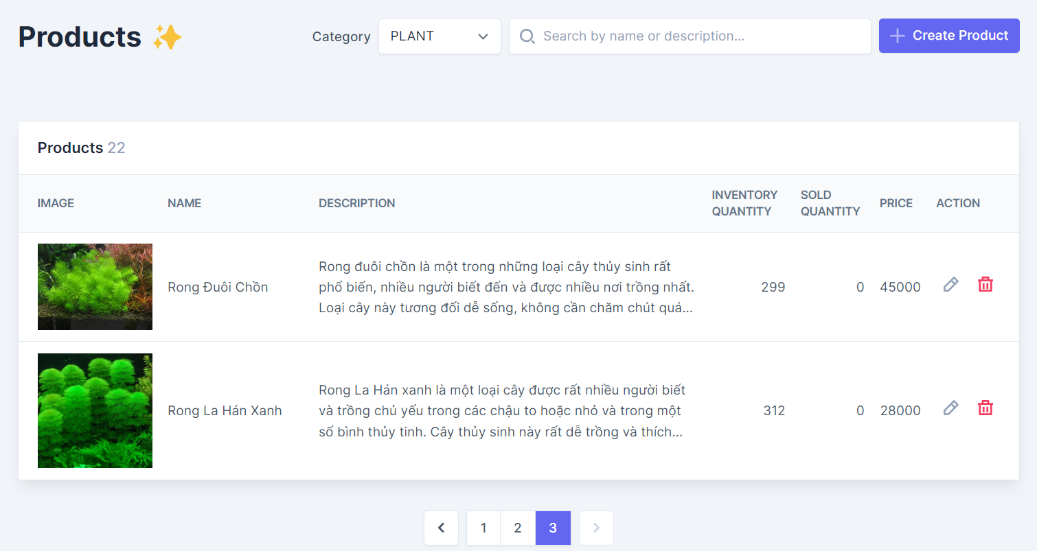

Posts and Telecommunications Institute of Technology |  |  |  | Thiết kế |  | Tài liệu phát triển |  |  |  |  | Tên hệ thống |  |  | Cửa hàng kinh doanh thuỷ sinh vật cảnh |  |  |  | Người tạo | Phuc | Ngày tạo | 2023-01-10
 |  |  |  |  |  |  |  |  |  |  |  |  |  |  |  |  |  | Người cập nhật |  | Ngày cập nhật
 |  |  |  |  |  |  |  |  |  |  | Màn hình (ID) |  |  | Product List |  |  | Màn hình (Tên) | Màn hình xem danh sách sản phẩm

 | 8. Danh sách hạng mục

 |  | [Vùng hiển thị cố định]
 |  | № | Tên hạng mục |  | Control |  |  |  | Nội dung hiển thị |  |  |  |  |  |  | Ý nghĩa
 |  | 1 | Danh sách sản phẩm |  | Label |  |  |  | Products |  |  |  |  |  |  | Mô tả nội dung đang hiển thị cho người dùng
 |  | 2 | Thể loại |  | Label |  |  |  | Category |  |  |  |  |  |  | Mô tả ý nghĩa của nội dung trong combobox
 |  | 3 | Hình ảnh |  | Label |  |  |  | Image |  |  |  |  |  |  | Mô tả nội dung hiển thị trong cột tương ứng
 |  | 4 | Tên sản phẩm |  | Label |  |  |  | Name |  |  |  |  |  |  | Mô tả nội dung hiển thị trong cột tương ứng
 |  | 5 | Mô tả sản phẩm |  | Label |  |  |  | Description |  |  |  |  |  |  | Mô tả nội dung hiển thị trong cột tương ứng
 |  | 6 | Số lượng tồn kho |  | Label |  |  |  | Inventory quantity |  |  |  |  |  |  | Mô tả nội dung hiển thị trong cột tương ứng
 |  | 7 | Số lượng đã bán |  | Label |  |  |  | Sold quantity |  |  |  |  |  |  | Mô tả nội dung hiển thị trong cột tương ứng
 |  | 8 | Giá hiện tại |  | Label |  |  |  | Price |  |  |  |  |  |  | Mô tả nội dung hiển thị trong cột tương ứng
 |  | 9 | Hành động |  | Label |  |  |  | Action |  |  |  |  |  |  | Mô tả nội dung hiển thị trong cột tương ứng

 |  | [Mục nhập]
 |  | № | Tên hạng mục | Loại dữ liệu | Độ dài |  | Bắt buộc |  |  | I/O | Control |  | Format |  | Ghi chú
 |  | 1 | Thể loại | Mảng chữ |  |  |  | N |  | In | Combobox
 |  | 2 | Thanh tìm kiếm | Chuỗi chữ |  |  |  | N |  | In | Textbox

 |  | [Nút]
 |  | № | Tên hạng mục |  | Control |  |  |  |  |  |  | Ghi chú
 |  | 1 | Nút thêm sản phẩm |  | Button
 |  | 2 | Nút chỉnh sửa sản phẩm |  | Button
 |  | 3 | Nút xóa sản phẩm |  | Button
 |  | 4 | Nút về trang trước |  | Button
 |  | 5 | Nút chọn trang |  | Button
 |  | 6 | Nút về trang sau |  | Button

Posts and Telecommunications Institute of Technology |  |  |  | Thiết kế |  | Tài liệu phát triển |  |  |  |  | Tên hệ thống |  |  | Cửa hàng kinh doanh thuỷ sinh vật cảnh |  |  |  | Người tạo | Phuc | Ngày tạo | 2023-01-10
 |  |  |  |  |  |  |  |  |  |  |  |  |  |  |  |  |  | Người cập nhật |  | Ngày cập nhật
 |  |  |  |  |  |  |  |  |  |  | Màn hình (ID) |  |  | Product List |  |  | Màn hình (Tên) | Màn hình xem danh sách sản phẩm

 | 9. Khái quát chức năng
 |  | (1) Hiển thị ban đầu: Hiển thị thông tin các sản phẩm đang nằm trong thể loại và số trang tương ứng
 |  |  | 1. Thực hiện khởi tạo màn hình ban đầu

 |  | (2) Xử lý của combobox chọn thể loại

 |  | (3) Xử lý của thanh tìm kiếm

 |  | (4) Xử lý nút thêm sản phẩm

 |  | (5) Xử lý nút chỉnh sửa sản phẩm

 |  | (6) Xử lý nút xóa sản phẩm

 |  | (7) Xử lý nút chọn trang

Posts and Telecommunications Institute of Technology |  |  |  | Thiết kế |  | Tài liệu phát triển |  |  |  |  | Tên hệ thống |  |  | Cửa hàng kinh doanh thuỷ sinh vật cảnh |  |  |  | Người tạo | Phuc | Ngày tạo | 2023-01-10
 |  |  |  |  |  |  |  |  |  |  |  |  |  |  |  |  |  | Người cập nhật |  | Ngày cập nhật
 |  |  |  |  |  |  |  |  |  |  | Màn hình (ID) |  |  | Product List |  |  | Màn hình (Tên) | Màn hình xem danh sách sản phẩm

 | 10. Xử lý chi tiết
 |  | (1) Hiển thị ban đầu
 |  |  | Xử lý 10.1

 |  | (2) Xử lý của combobox chọn thể loại
 |  |  | Xử lý 10.2

 |  | (3) Xử lý của thanh tìm kiếm
 |  |  | Xử lý 10.3

 |  | (4) Xử lý nút thêm sản phẩm
 |  |  | Xử lý 10.4

 |  | (5) Xử lý nút chỉnh sửa sản phẩm
 |  |  | Xử lý 10.5

 |  | (6) Xử lý nút xóa sản phẩm
 |  |  | Xử lý 10.6

Xử lý 10.2
Posts and Telecommunications Institute of Technology |  |  |  |  |  |  | Thiết kế | Tài liệu phát triển | Tên hệ thống | Cửa hàng kinh doanh thuỷ sinh vật cảnh |  | Người tạo | Phuc | Ngày tạo | 2023-01-10
 |  |  |  |  |  |  |  |  |  |  |  | Người cập nhật |  | Ngày cập nhật
 |  |  |  |  |  |  |  |  | Màn hình (ID) | Product List | Màn hình (Tên) | Màn hình xem danh sách sản phẩm

 | 10. Xử lý chi tiết

 |  | (2) Xử lý của combobox chọn thể loại

 |  |  | 1. Chọn combobox kế bên label "Category"

 |  |  | 2. Chọn thể loại muốn lọc từ danh sách sổ ra, chọn "All" nếu muốn hiển thị hết
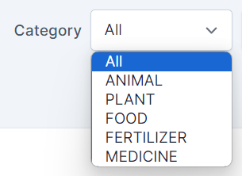

 |  |  |  | Các option (thể loại) trong combobox chọn thể loại được lấy thông qua API
 |  |  |  |  | Phương thức: Optional<List<CategoryEntity>> getCategoriesList()
 |  |  |  |  | Câu truy vấn: SELECT * FROM category
 |  |  | 3. Sau khi chọn thể loại, mã của thể loại tương ứng (categoryId) được gửi đến backend để tiến hành tìm ra các sản phẩm thuộc thể loại đó
 |  |  |  | (Nếu chọn "Tất cả", thì categoryId gửi đi là trống)

 |  |  |  | 3.1 Trường hợp chọn thể loại cụ thể

 |  |  |  |  | Phương thức:
 |  |  |  |  |  | Optional<List<ProductEntity>> getProductsListWithCategory(UUID categoryId, int page, int limit, String keyWord)
 |  |  |  |  | Câu truy vấn:
 |  |  |  |  |  | SELECT p.* \n" +
 |  |  |  |  |  | "FROM product p \n" +
 |  |  |  |  |  | "INNER JOIN category c ON p.category_id = c.id \n" +
 |  |  |  |  |  | "WHERE (:categoryId IS NULL OR c.id = :categoryId) AND (1<>1 \n" +
 |  |  |  |  |  | "OR CAST(p.id AS text) ILIKE CONCAT('%', :keyWord, '%') \n" +
 |  |  |  |  |  | "OR CAST(p.name AS text) ILIKE CONCAT('%', :keyWord, '%')) \n" +
 |  |  |  |  |  | "LIMIT :limit\n" +
 |  |  |  |  |  | "OFFSET :page

 |  |  |  | 3.2 Trường hợp chọn tất cả thể loại

 |  |  |  |  | Phương thức:
 |  |  |  |  |  | Optional<List<ProductEntity>> getProductsList(int page, int limit, String keyWord)
 |  |  |  |  | Câu truy vấn:
 |  |  |  |  |  | SELECT p.* \n" +
 |  |  |  |  |  | "FROM product p \n" +
 |  |  |  |  |  | "INNER JOIN category c ON p.category_id = c.id \n" +
 |  |  |  |  |  | "WHERE CAST(p.id AS text) ILIKE CONCAT('%', :keyWord, '%') \n" +
 |  |  |  |  |  | "OR CAST(p.name AS text) ILIKE CONCAT('%', :keyWord, '%') \n" +
 |  |  |  |  |  | "LIMIT :limit\n" +
 |  |  |  |  |  | "OFFSET :page

 |  |  | 4. Server trả về danh sách sản phẩm đã truy vấn cho client, client lấy dữ liệu trả về để hiển thị lên UI

Xử lý 10.6
Posts and Telecommunications Institute of Technology |  |  |  |  |  |  | Thiết kế |  | Tài liệu phát triển | Tên hệ thống | Cửa hàng kinh doanh thuỷ sinh vật cảnh |  |  | Người tạo | Phuc | Ngày tạo | 2023-01-10
 |  |  |  |  |  |  |  |  |  |  |  |  |  | Người cập nhật |  | Ngày cập nhật
 |  |  |  |  |  |  |  |  |  | Màn hình (ID) | Product List | Màn hình (Tên) |  | Màn hình xem danh sách sản phẩm

 | 10. Xử lý chi tiết

 |  | (5) Xử lý nút chỉnh sửa sản phẩm
 |  |  | 1. Chọn nút xóa trong cột "Hành động", nằm trên hàng tương ứng với sản phẩm muốn xóa

 |  |  | 2.Một dialog sẽ hiện ra để xác nhận rằng người dùng thực sự đang muốn xóa sản phẩm này, phòng trường hợp người dùng nhấn nhầm
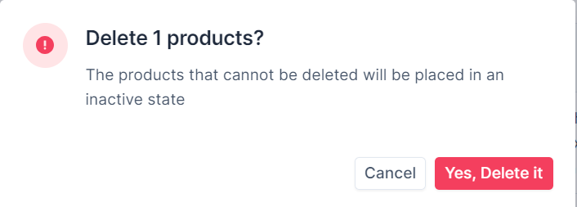

 |  |  |  |  | - Nếu nhấn nút Cancel thì dialog đóng lại, yêu cầu xóa sẽ không được gửi đến server
 |  |  |  |  | - Nếu nhấn nút "Yes, Delete it", yêu cầu xóa sản phẩm (theo id) sẽ được gửi đến server để kiểm tra

 |  |  | 3. Xử lý check sản phẩm cần xóa

 |  |  |  | № | Tên hạng mục |  |  | Nội dung check |  |  |  |  |  |  | Message Code
 |  |  |  | 1 | Sản phẩm |  |  | Trường hợp xóa sản phẩm đã tồn tại trong phiếu nhập hàng, báo lỗi |  |  |  |  |  |  | MSG_DELETE_PRODUCT_FAIL_IMPORT
 |  |  |  | 2 | Sản phẩm |  |  | Trường hợp xóa sản phẩm đã tồn tại trong phiếu đặt hàng, báo lỗi |  |  |  |  |  |  | MSG_DELETE_PRODUCT_FAIL_ORDER_SUPPLIER
 |  |  |  | 3 | Sản phẩm |  |  | Trường hợp xóa sản phẩm đã tồn tại trong đơn đặt hàng, báo lỗi |  |  |  |  |  |  | MSG_DELETE_PRODUCT_FAIL_ORDER_CUSTOMER
 |  |  |  | 4 | Sản phẩm |  |  | Trường hợp xóa sản phẩm đã tồn tại trong lịch sử chỉnh sửa giá, báo lỗi |  |  |  |  |  |  | MSG_DELETE_PRODUCT_FAIL_PRICE
 |  |  |  | 5 | Sản phẩm |  |  | Trường hợp xóa sản phẩm đã tồn tại trong lịch sử chỉnh sửa số lượng tồn, báo lỗi |  |  |  |  |  |  | MSG_DELETE_PRODUCT_FAIL_DEDUCTION
 |  |  |  | 6 | Sản phẩm |  |  | Trường hợp xóa sản phẩm đã tồn tại trong giỏ hàng, báo lỗi |  |  |  |  |  |  | MSG_DELETE_PRODUCT_FAIL_CART

 |  |  | 4. Xử lý xóa sản phẩm

 |  |  |  | Câu lệnh xóa:
 |  |  |  |  | productService.deleteProduct(id)

 |  |  |  | - Nếu thành công, sản phẩm bị xóa, thông báo xóa thành công, refresh page danh sách sản phẩm
 |  |  |  | - Nếu thất bại, sản phẩm không bị xóa, hoặc bị chuyển sang trạng thái ngừng kinh doanh, thông báo trạng thái tương ứng, refresh page danh sách sản phẩm

 |  |  | Thông báo |  |  | Trường hợp |  |  |  |  |  |  | Message Code
 |  |  | SUCCESS |  |  | Xóa sản phẩm thành công |  |  |  |  |  |  | MSG_DELETE_SUCCESS
 |  |  | FAIL |  |  | Xóa sản phẩm thất bại do tồn tại ràng buộc |  |  |  |  |  |  | MSG_DELETE_FAIL

